823000-1
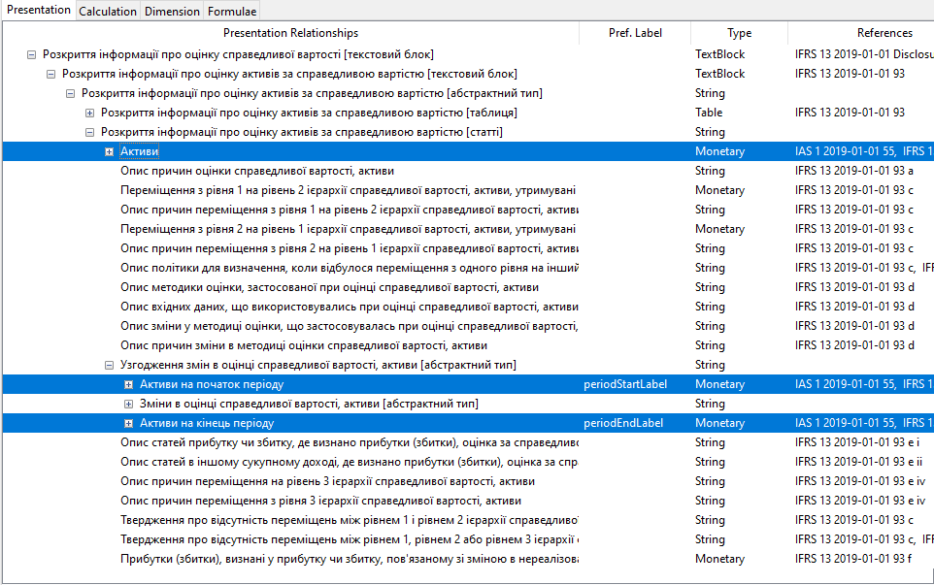
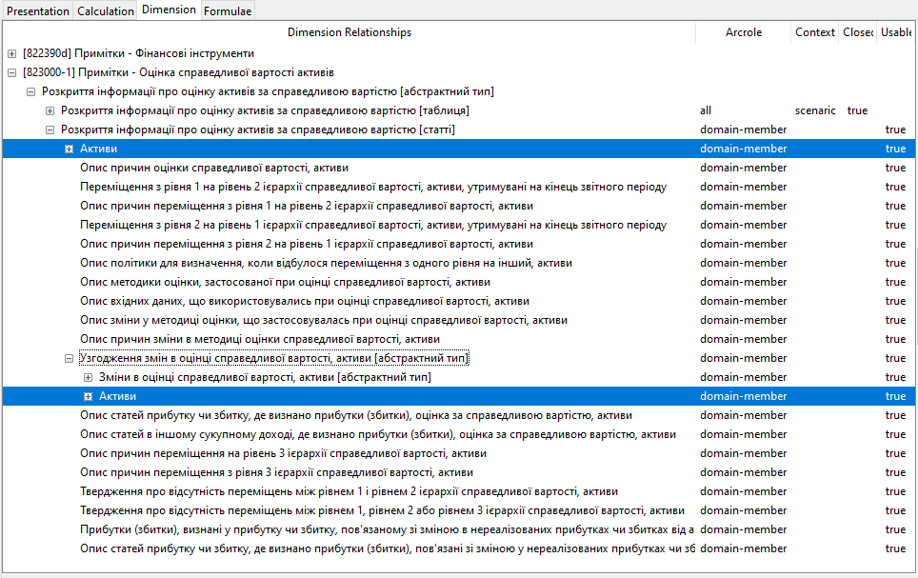
 | Примітки - Оцінка справедливої вартості активів

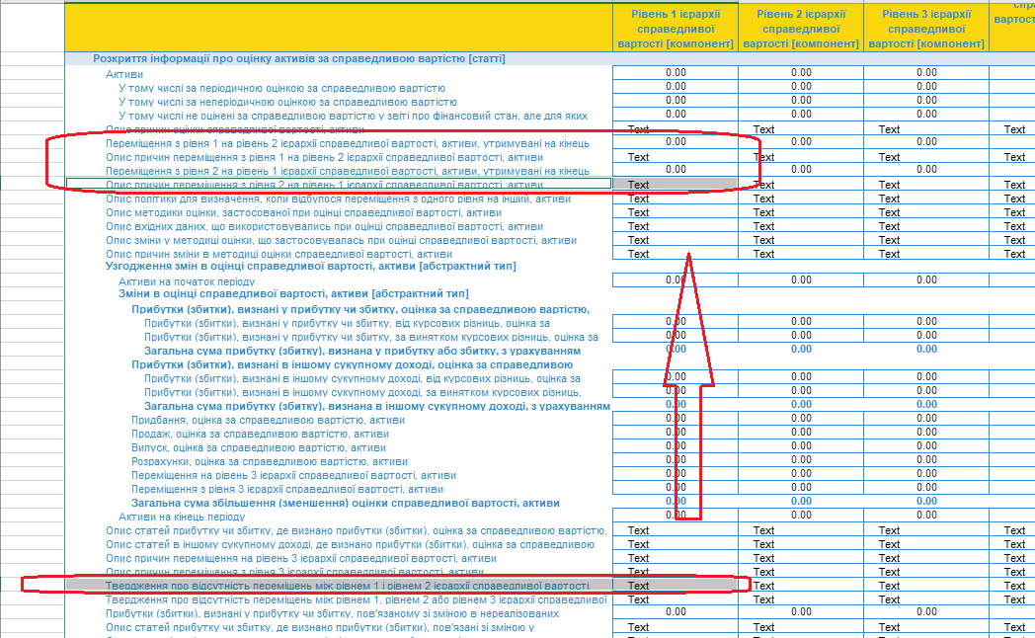
1
 |  | не переміщено/ відхилено
 |  | Залишено варіант розташування в БТ

2 | статті "Активи на початок періоду" та "Активи на кінець періоду" відсутні в dimension linkbase | додано

825480
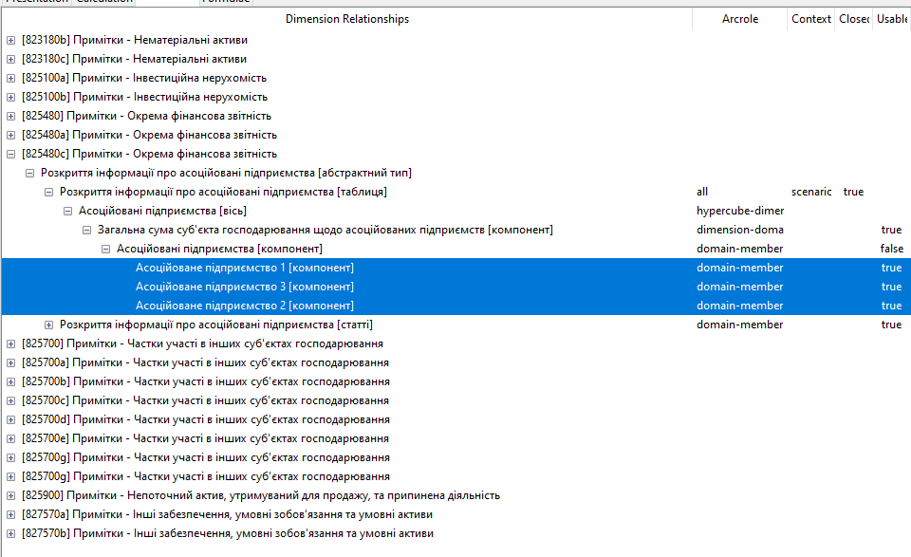
Примітки - Окрема фінансова звітність

1. Збільшити кількість колонок для розкриття інформації по дочірнім компаніям (зараз 3, треба зробити 5) | додано

2. В таблиці Асоційовані підприємства [компонент] переплутаний порядок колонок:: Асоційоване підприємство 1 [компонент], Асоційоване підприємство 3 [компонент], Асоційоване підприємство 2 [компонент]. Просимо виправити порядок полів. |  |  | виправлено

В dimension linkbase : змінити порядок полів на : Асоційоване підприємство 1 [компонент], Асоційоване підприємство 2 [компонент], Асоційоване підприємство 3 [компонент]. |  | змінено

825900
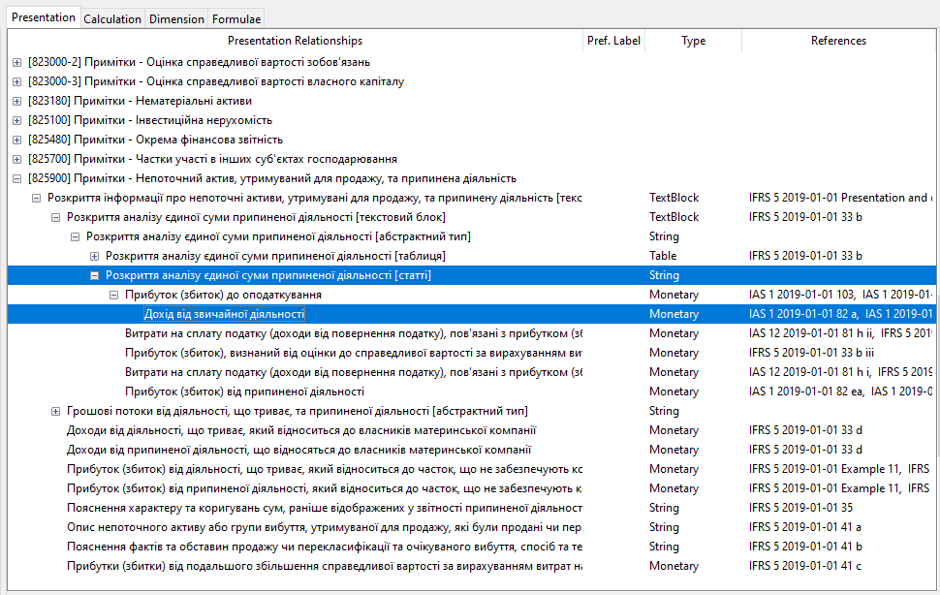
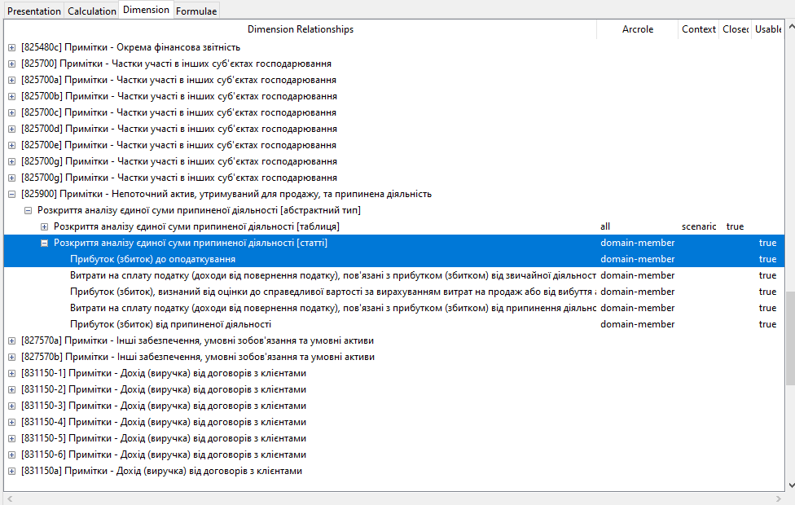
Примітки - Непоточний актив, утримуваний для продажу, та припинена діяльність

Видалена стаття "Дохід від звичайної діяльності"

В dimension linkbase ця стаття відсутня, в presentation linkbase вона входить “Прибуток (збиток) до оподаткування ”. Пропонується добавити це поле до dimension linkbase
 | Виконано

